Abb. E3-4A
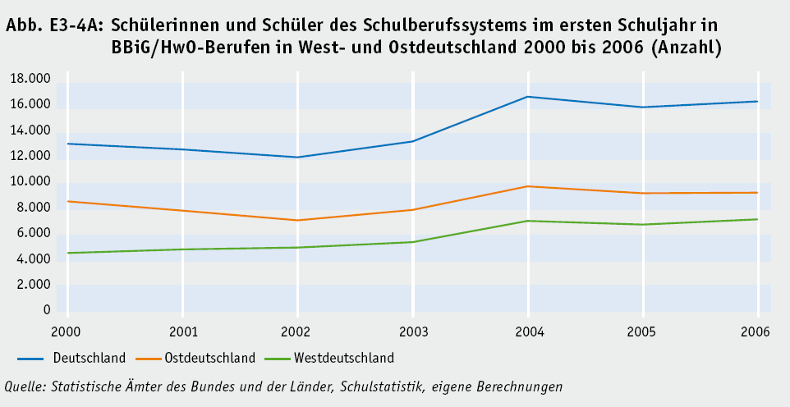
 | #BEZUG! | #BEZUG! | #BEZUG!
1 | 1 | 1 | 1
Zurück zum Inhalt

